2.クラス構成
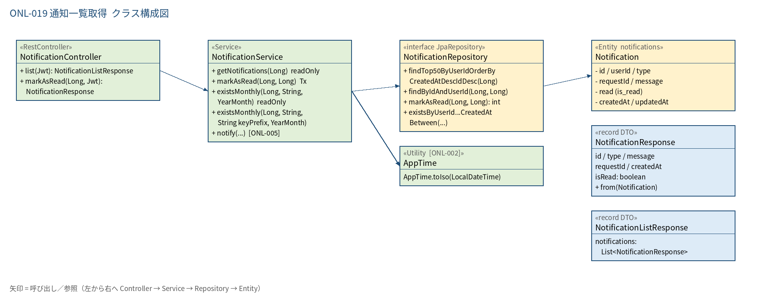
2.1 クラス構成図

3.シーケンス
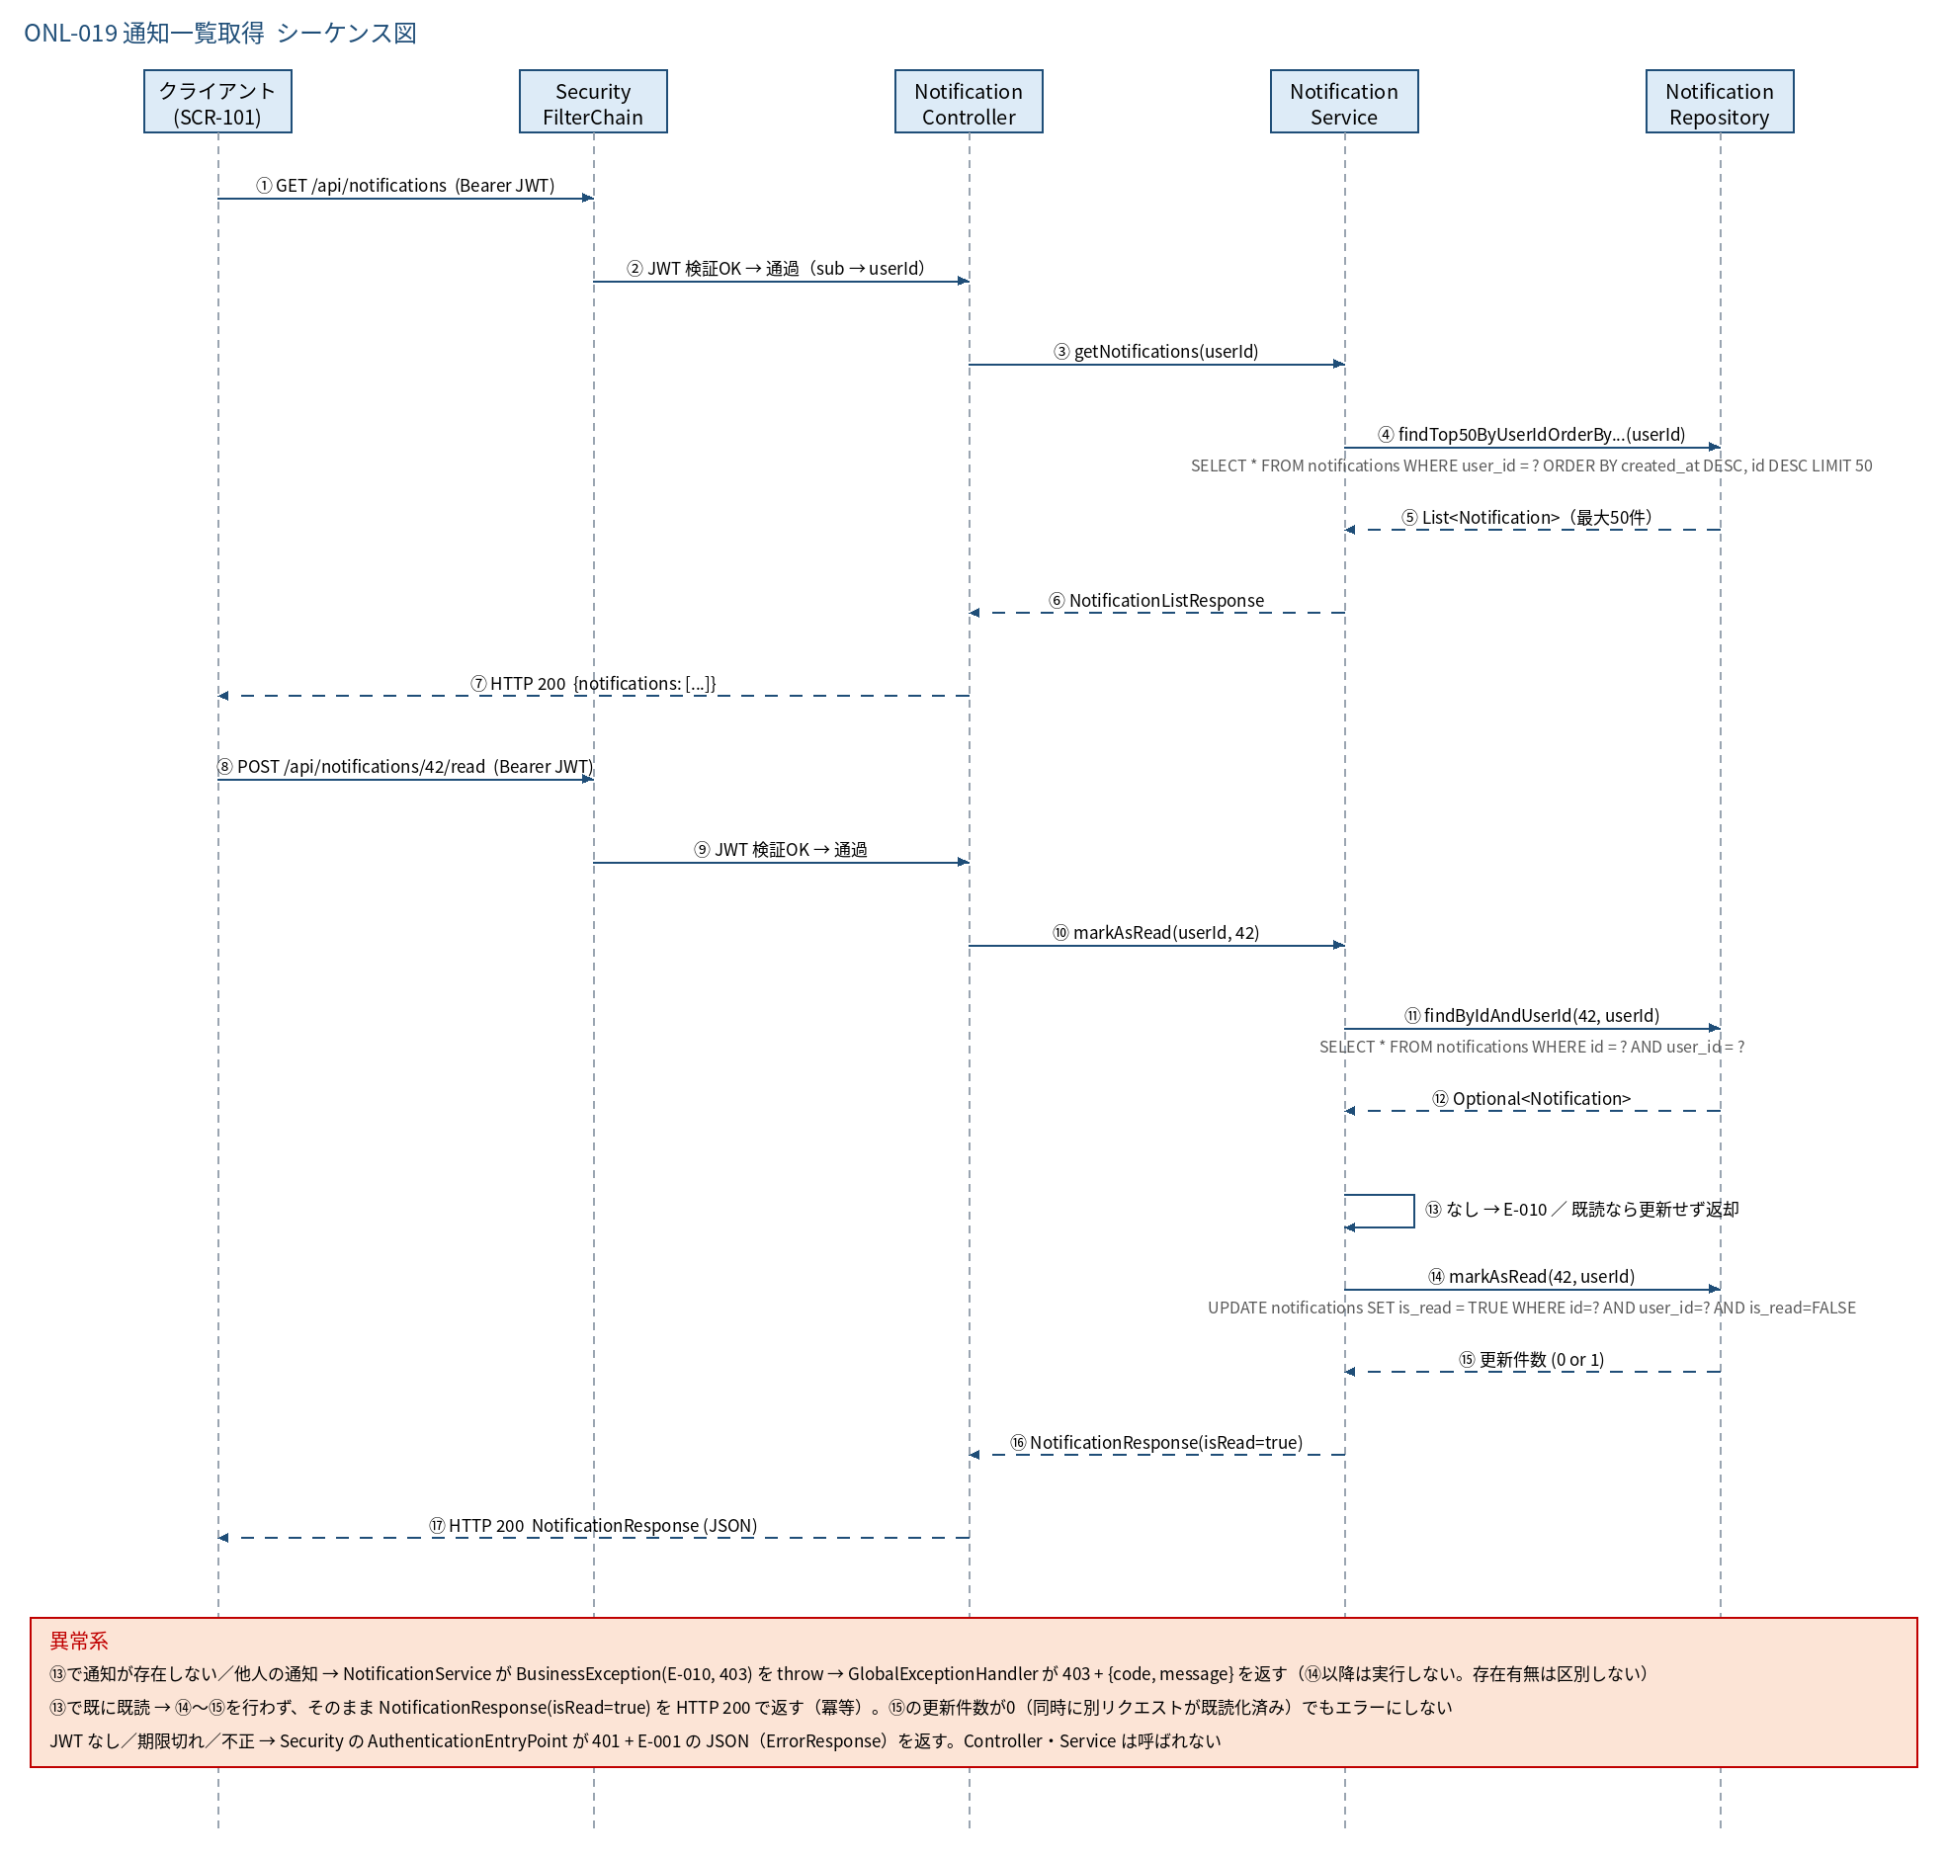
3.1 シーケンス図

5.処理フロー
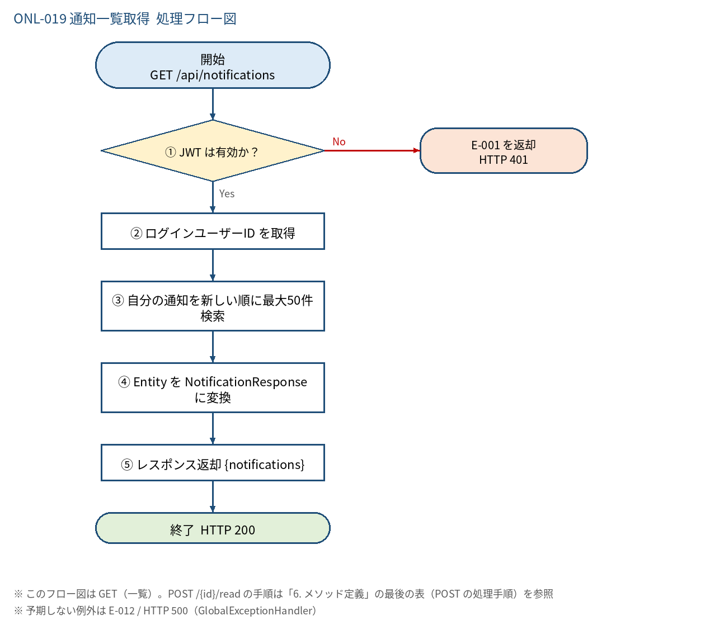
5.1 処理手順
No. | 処理 | 詳細 | 種別・分岐
① | JWT は有効か？ | SecurityFilterChain が検証（署名・期限・Authorization ヘッダの有無）。失敗は AuthenticationEntryPoint が E-001 の JSON で返す | 判定（No → E-001 を返却 HTTP 401）
② | ログインユーザーID を取得 | Controller: Long.valueOf(jwt.getSubject())。他人の userId は受け取らない | 処理
③ | 自分の通知を新しい順に最大50件検索 | findTop50ByUserIdOrderByCreatedAtDescIdDesc(userId)。WHERE user_id = ? ORDER BY created_at DESC, id DESC LIMIT 50 | 処理
④ | Entity を NotificationResponse に変換 | id / type / message / requestId / createdAt（AppTime.toIso() で ISO 8601 +09:00）/ isRead を NotificationResponse に変換。Entity は直接返さない | 処理
⑤ | レスポンス返却 {notifications} | NotificationListResponse を HTTP 200 で返す。0件なら空配列 | 処理

5.2 処理フロー図

